３充足状況
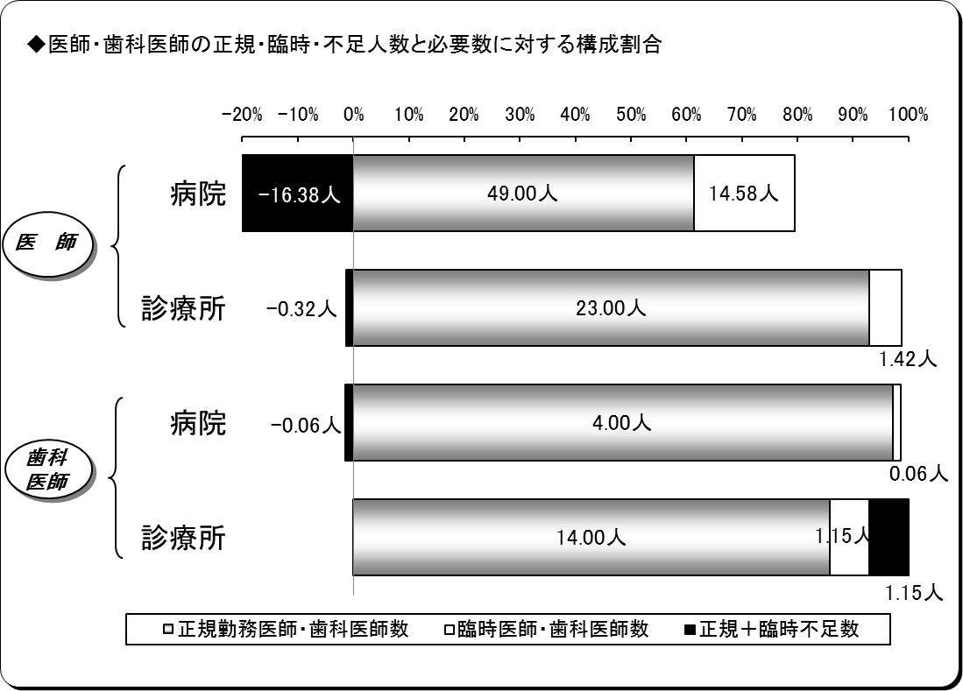
３ 医師・歯科医師の充足状況
平成27年４月１日現在
区分 |  | 医師 |  |  | 歯科医師
 |  | 病院 | 診療所 | 計 | 病院 | 診療所 | 計
施設数 |  | 7 | 21 | 28 | 2 | 14 | 16
必要数（医師・歯科医師） | ① | 47.20 | 24.10 | 71.30 | 4.00 | 16.30 | 20.30
正規勤務医師・歯科医師数 | ② | 49.00 | 23.00 | 72.00 | 4.00 | 14.00 | 18.00
臨時医師・歯科医師数 | ③ | 14.58 | 1.42 | 16.00 | 0.06 | 1.15 | 1.21
計 ②＋③ | ④ | 63.58 | 24.42 | 88.00 | 4.06 | 15.15 | 19.21
正規充足率 | ②／① | 103.81% | 95.44% | 100.98% | 100.00% | 85.89% | 88.67%
正規＋臨時充足率 | ④／① | 134.71% | 101.33% | 123.43% | 101.48% | 92.93% | 94.62%
正規不足数 | ①－② | △ 1.80 | 1.10 | △ 0.70 | 0.00 | 2.30 | 2.30
正規＋臨時不足数 | ①－④ | △ 16.38 | △ 0.32 | △ 16.70 | △ 0.06 | 1.15 | 1.09
※出張診療所を除く。
※必要数とは、病院においては医療法上の必要数であり、診療所については施設の実情に合わせた必要数である。
※表については、小数点第４位四捨五入。
※小数点第３位四捨五入。

４病院別充足状況
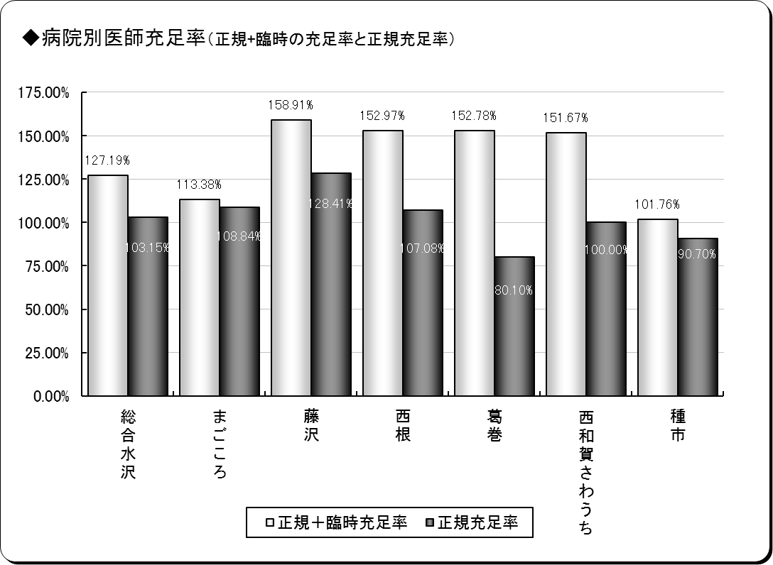
４ 医師の病院別充足状況
平成27年４月１日現在
保険者名 | 施設名 | 必要数 | 現員数 |  | 過不足数 |  | 充足率
 |  |  |  | 正規現員数 |  | 正規過不足数 |  | 正規充足率
奥州市 | 総合水沢 | 17.45 | 22.20 | 18.00 | 4.75 | 0.55 | 127.19% | 103.15%
 | まごころ | 5.51 | 6.25 | 6.00 | 0.74 | 0.49 | 113.38% | 108.84%
一関市 | 藤沢 | 6.23 | 9.90 | 8.00 | 3.67 | 1.77 | 158.91% | 128.41%
八幡平市 | 西根 | 5.60 | 8.57 | 6.00 | 2.97 | 0.40 | 152.97% | 107.08%
葛巻町 | 葛巻 | 4.99 | 7.63 | 4.00 | 2.64 | △ 0.99 | 152.78% | 80.10%
西和賀町 | 沢内 | 3.00 | 4.55 | 3.00 | 1.55 | 0.00 | 151.67% | 100.00%
洋野町 | 種市 | 4.41 | 4.49 | 4.00 | 0.08 | △ 0.41 | 101.76% | 90.70%
計 | ７施設 | 47.20 | 63.58 | 49.00 | 16.38 | 1.80 | 134.71% | 103.81%
※必要数は、医療法上の必要数である。
※現員数は、平成27年４月１日現在の数値である。
※正規現員数は、平成27年４月１日現在の臨時非常勤医師数を除く正規常勤医師の数値である。
※小数点第３位四捨五入。

６年齢階層
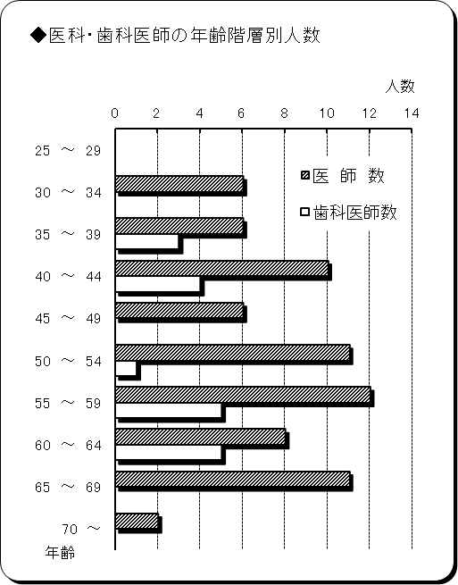
６ 医師・歯科医師の年齢階層別状況
平成27年４月１日現在
年 齢 | 医 師 数 | 歯科医師数 | 計 | 割合
25 ～ 29 | 0 | 0 | 0 | 0.00%
30 ～ 34 | 6 | 0 | 6 | 6.59%
35 ～ 39 | 6 | 3 | 9 | 9.89%
40 ～ 44 | 10 | 4 | 14 | 15.38%
45 ～ 49 | 6 | 0 | 6 | 6.59%
50 ～ 54 | 11 | 1 | 12 | 13.19%
55 ～ 59 | 13 | 5 | 18 | 19.78%
60 ～ 64 | 8 | 5 | 13 | 14.29%
65 ～ 69 | 11 | 0 | 11 | 12.09%
70 ～ | 2 | 0 | 2 | 2.20%
計 | 73 | 18 | 91 | 100.00%
平均年齢 | 52.14歳 | 51.22歳 | 51.91歳 | ―
※臨時医師・歯科医師を除く。

７勤続年数
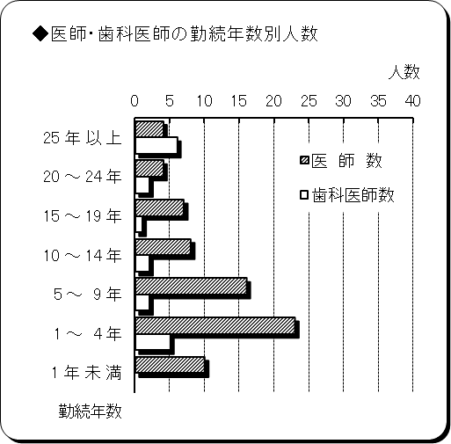
７ 医師・歯科医師の勤続年数
平成27年４月１日現在
勤 続 年 数 | 医 師 数 | 歯科医師数 | 計 | 割合
25 年 以 上 | 4 | 6 | 10 | 10.99%
20 ～ 24 年 | 4 | 2 | 6 | 6.59%
15 ～ 19 年 | 7 | 1 | 8 | 8.79%
10 ～ 14 年 | 9 | 2 | 11 | 12.09%
5 ～ 9 年 | 16 | 2 | 18 | 19.78%
1 ～ 4 年 | 23 | 5 | 28 | 30.77%
1 年 未 満 | 10 | 0 | 10 | 10.99%
計 | 73 | 18 | 91 | 100.00%
平均勤続年数 | 8.66年 | 16.44年 | 10.20年 | ―
※臨時医師・歯科医師を除く。

